PHIEU TT CONT (2)
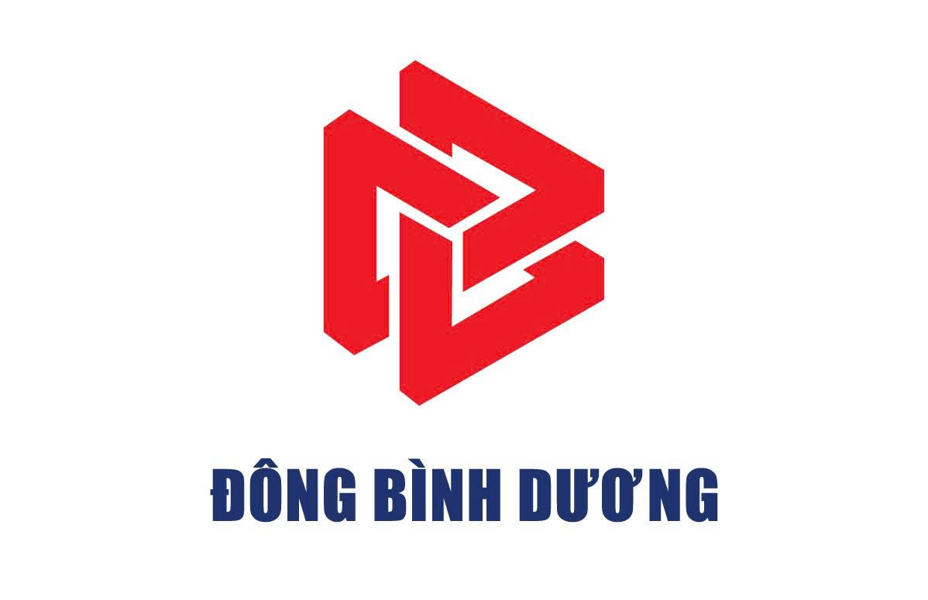
 |  |  |  | CÔNG TY CỔ PHẦN TIẾP VẬN ĐÔNG BÌNH DƯƠNG
 |  | Thửa đất số 5505, Tờ bản đồ số 23, Khu phố 2, Phường Hòa Lợi, Tp. Hồ Chí Minh
 |  | Tel: 0396.746.999 Mst: 3703306999
 |  |  |  |  |  | Số: | 4063
 |  |  | PHIẾU THÔNG TIN CONTAINER |  | Ngày Giờ : |  | 7/31/25

Giao cho/Nhận của: | CÔNG TY TNHH MANUFACTURE SMART VIỆT NAM |  |  |  | Số hóa đơn: | 0
Hãng tàu: | HPL |  | Tác nghiệp: | NÂNG RỖNG | Cỡ/Loại: | 40HC
Số container: | HAMU3342995 |  | Số Booking/Bill: | 93010037 | Số seal: | HLC2770575
GHI CHÚ REUSE
Số xe: |  |  |  | Số điện thoại tài xế:
61H01112 |  |  |  | 0379585828
Nhân viên giao nhận Gate Checker |  |  |  | Khách hàng Customer

